RS組織構成
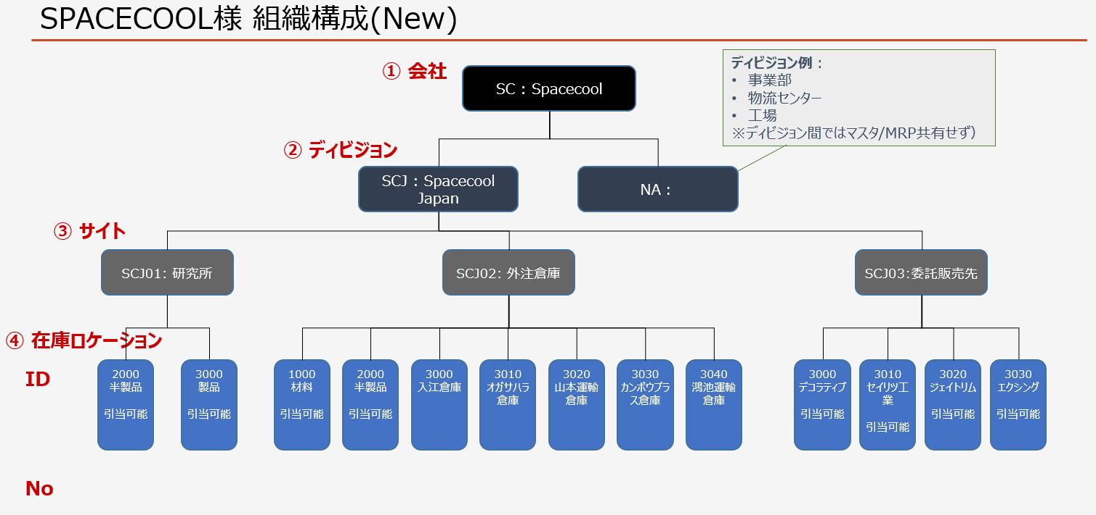

仕入先住所
 | ↓仕入先名を入力下さい
戻る | 仕入先マスタ | アドレス番号 | 国 | 郵便番号 | 都道府県 | 市 | 番地住所 | 連絡先Eメール
 | イノベックス(1004) | 1 | JP | 600-8461 | 京都市下京区 |  | 仏光寺通西洞院西入ル木賊山町181番地 | vienhl@sync-partners.com
 | 尾池工業(1000) | 1 | JP | 600-8177 | 京都市下京区 |  | 烏丸通五条下ル大坂町394 京都近江屋ビル3階 | vienhl@sync-partners.com
 | ノーテープ工業(1005) | 1 | JP | 541-0056 | 大阪市中央区 |  | 久太郎町1丁目4番8号 NTPR堺筋本町ビル 11階 | vienhl@sync-partners.com
 | ジェイネットコーテイング(1006) | 1 | JP | 541-0056 | 大阪市中央区 |  | 久太郎町1丁目4番8号 NTPR堺筋本町ビル 11階 | vienhl@sync-partners.com
 | カンボウプラス(1007) | 1 | JP | 532-0003 | 大阪府大阪市淀川区 |  | 宮原3-4-30 ニッセイ新大阪ビル16階 | vienhl@sync-partners.com

Dummy データ

